ELEMENTOS POR GRAN ALMACEN
HAS LTDA
ITEM | CODIGO TIENDA VIRTUAL | IMAGEN TVEC | DESCRIPCIÓN BIEN | CANTIDAD | UNIDAD DE MEDIDA
1 | tx5uo0483deob468 | 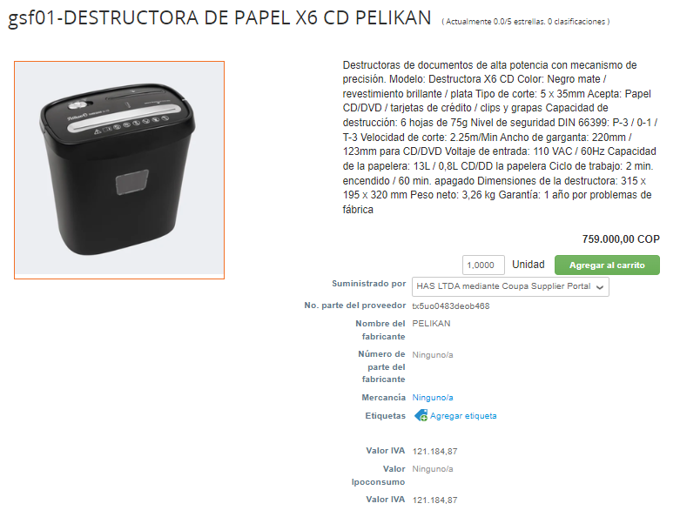 | DESTRUCTORA DE PAPEL X 6CD | 2 | UNIDAD
2 | qfk7254184t59xp6 | 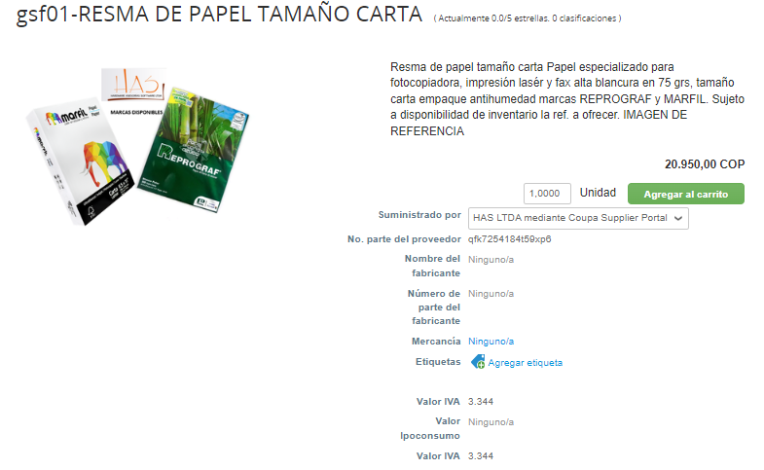 | RESMA PAPEL CARTA | 233 | RESMA
3 | 7t58e1rbloe15cb4 | 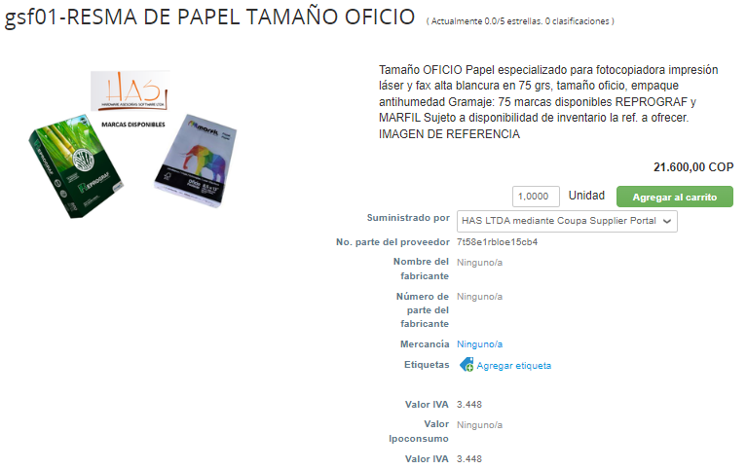 | RESMA PAPEL OFICIO | 100 | RESMA
4 | d0kd75h17v0747z3 | 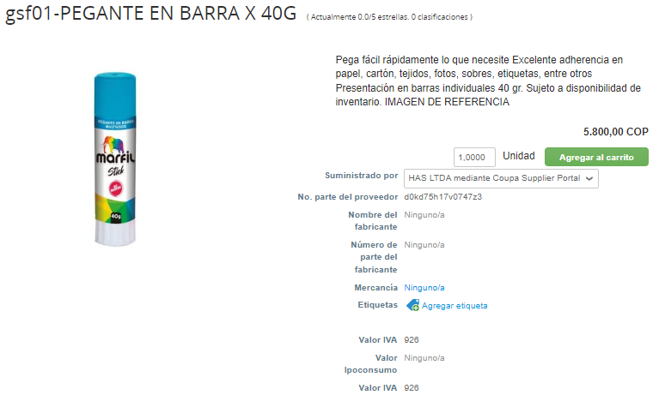 | PEGANTE EN BARRA 40 grs | 20 | UNIDAD
5 | 2p3c2aysun9d6751 | 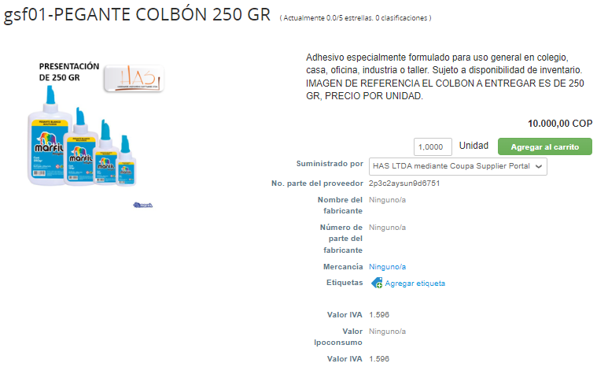 | PEGANTE LIQUIDO X 250 GR | 19 | UNIDAD
6 | 1l37i811v75d959s | 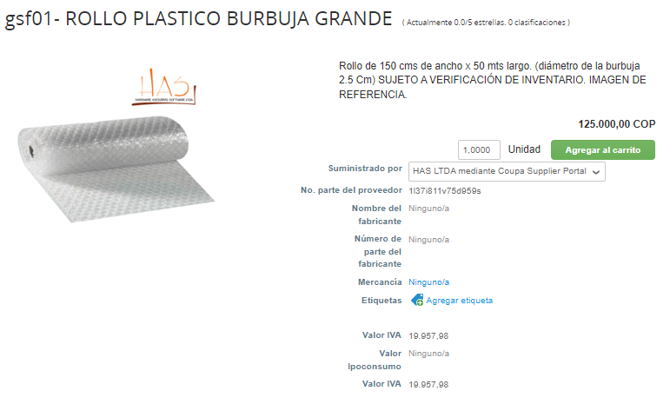 | ROLLO DE PAPEL BURBUJA GRANDE (GRUTE) | 13 | UNIDAD
7 | w118765fufm3qo3f | 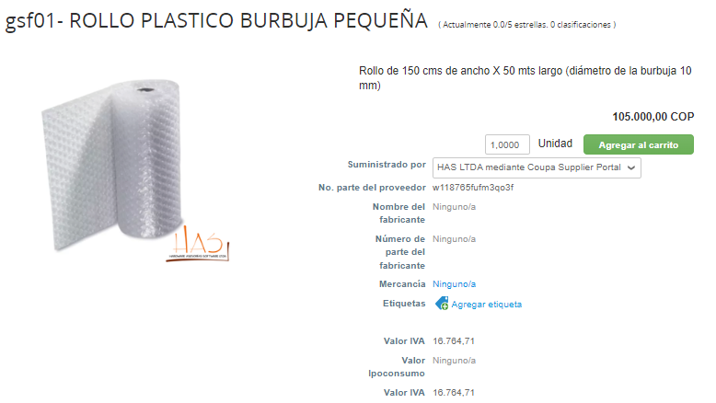 | ROLLO DE PAPEL BURBUJA PEQUEÑA (GRUTE) | 15 | UNIDAD
8 | 9wxkqem084bowb0a | 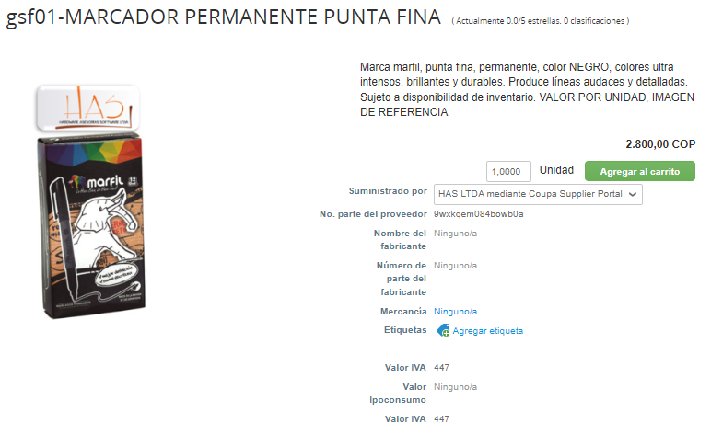 | MARCADOR NEGRO PERMANENTE PUNTA FINA (GRUTE) | 21 | UNIDAD
9 | 9k136d4916s1sarn | 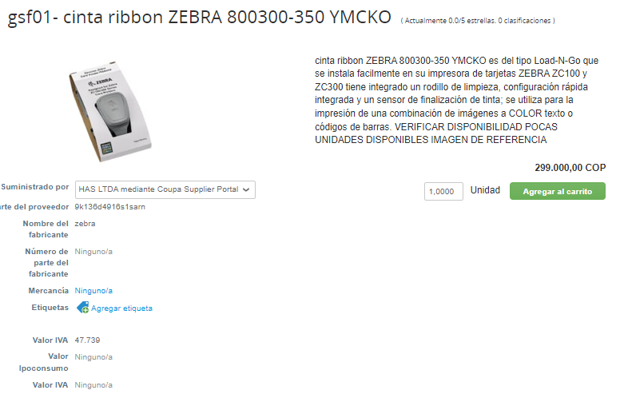 | CINTA IMPRESION COLOR 800300-350LA | 8 | UNIDAD
10 | ti2815etg365mmrr | 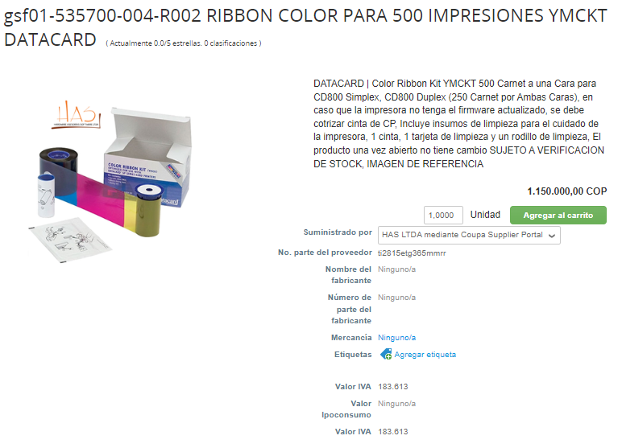 | CINTA IMPRESIÓN COLOR 535700-004-R002 | 3 | UNIDAD
11 | 42152sc9267b9i2a | 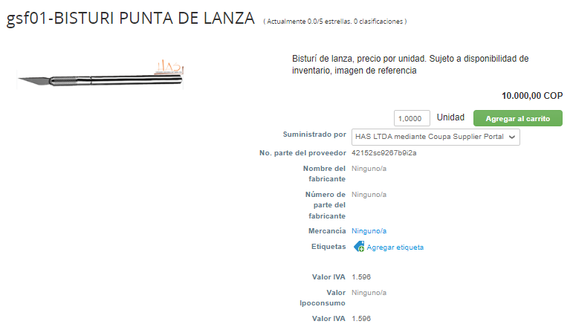 | BISTURI PUNTA DE LANZA | 6 | UNIDAD
12 | 3n6196939fxm6q20 | 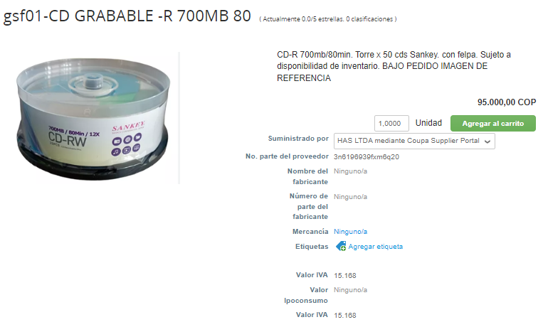 | CD-R TORRE X 50 | 2 | UNIDAD
PANAMERICANA
ITEM | CODIGO TIENDA VIRTUAL | IMAGEN TVEC | DESCRIPCIÓN BIEN | CANTIDAD A COMPRAR | UNIDAD DE MEDIDA
1 | 900519841 | 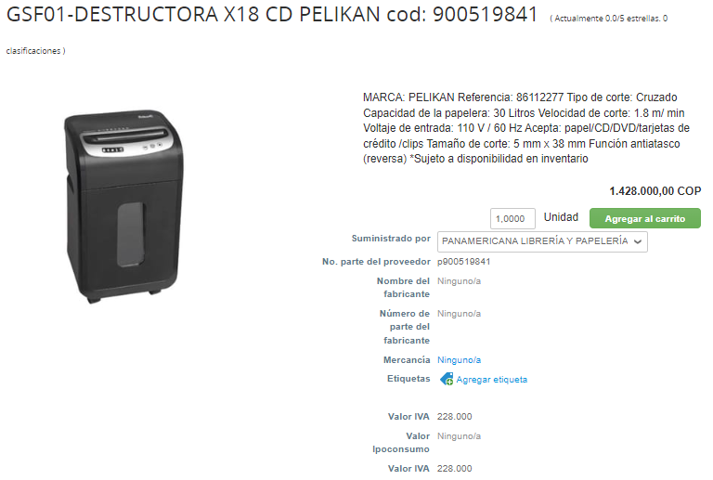 | DESTRUCTORA DE PAPEL X 18 CD | 1 | UNIDAD
2 | 900510814 | 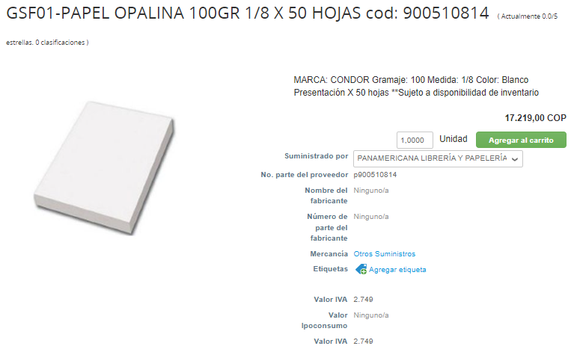 | PAPEL OPALINA BLANCO CARTA X 50 UNIDADES | 5 | UNIDAD
3 | 900514972 | 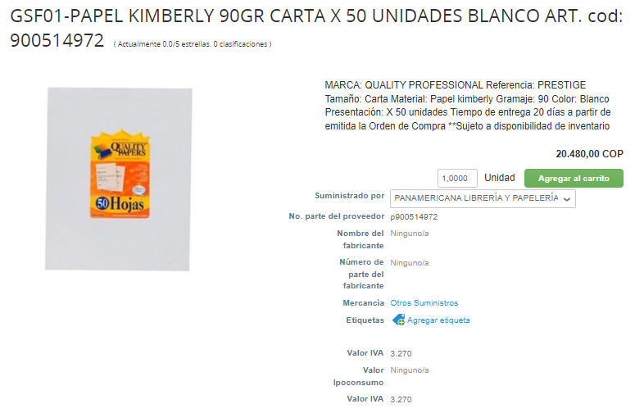 | PAPEL KIMBERLY BLANCO TAMAÑO CARTA X50 | 5 | UNIDAD
4 | 8013684 | 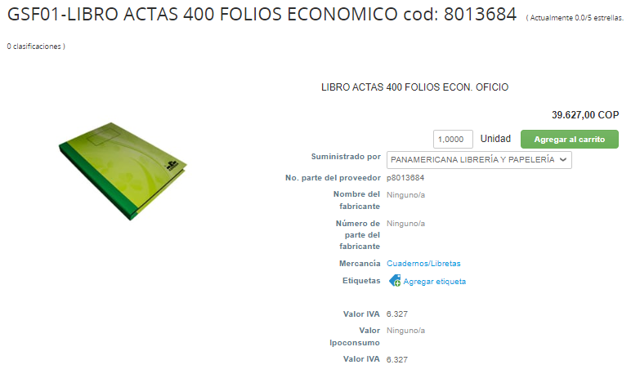 | LIBRO DE ACTAS 400 FOLIOS | 31 | UNIDAD
5 | 8042559 | 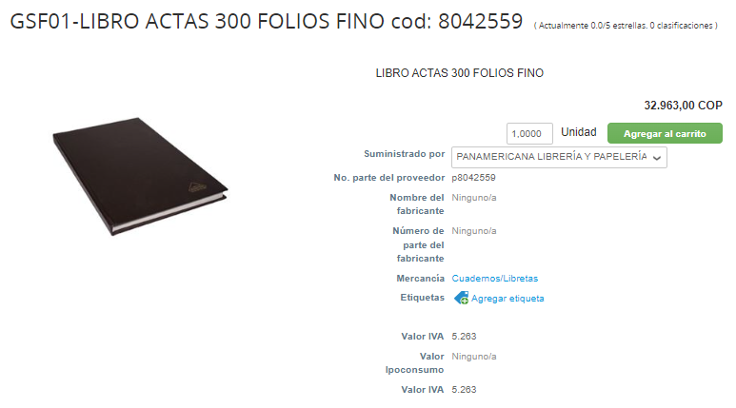 | LIBRO ACTAS 300 FOLIOS | 17 | UNIDAD
6 | 8018370 | 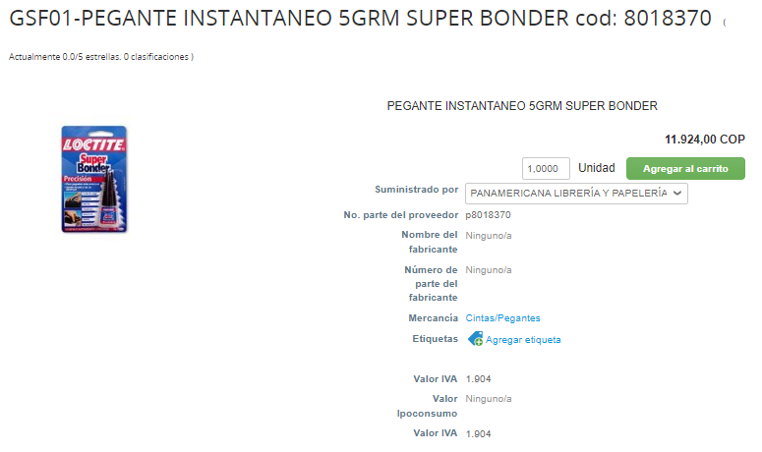 | PEGANTE INSTANTANEO 5GR (GRUTE) | 58 | UNIDAD
7 | 8490750 | 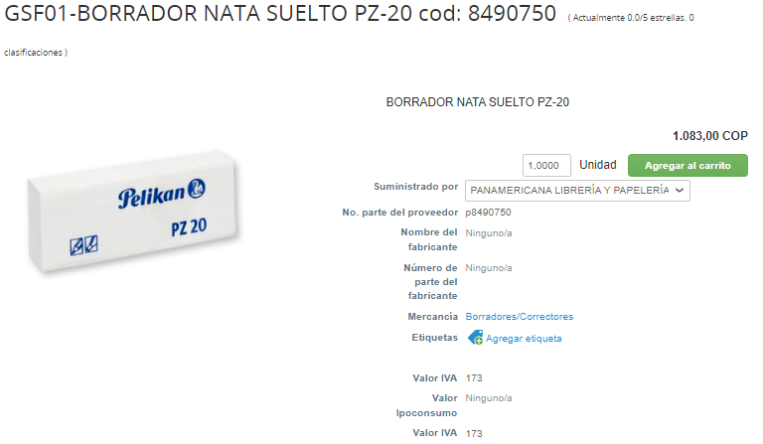 | BORRADOR DE NATA PZ - 20 | 34 | UNIDAD
8 | 8490751 | 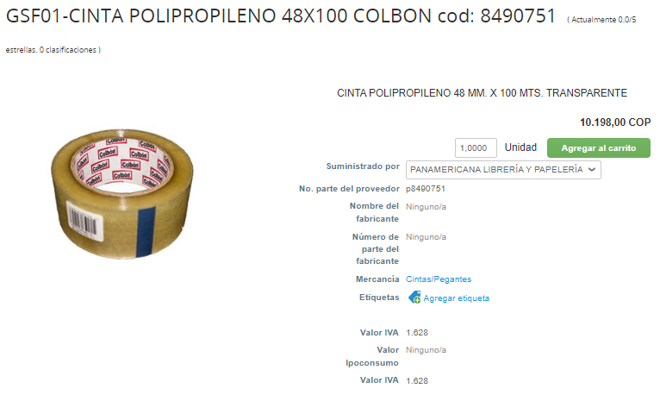 | CINTA POLIPROPILENO 48 X 100 MTS (GRUTE) | 353 | UNIDAD
9 | 8490747 | 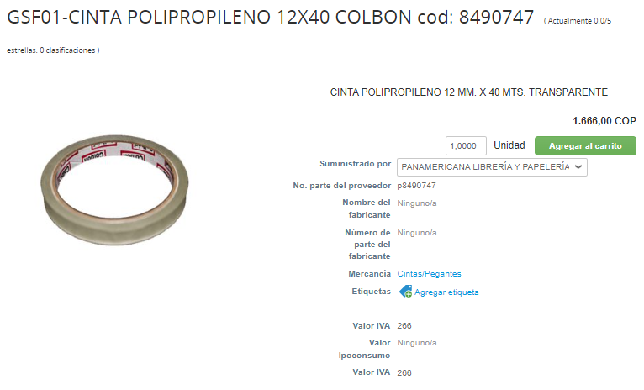 | CINTA POLIPROPILENO 12MM X 40 MTRS | 16 | UNIDAD
10 | 8490751 |  | CINTA POLIPROPILENO 48 X 100 MTS | 63 | UNIDAD
11 | 900509057 | 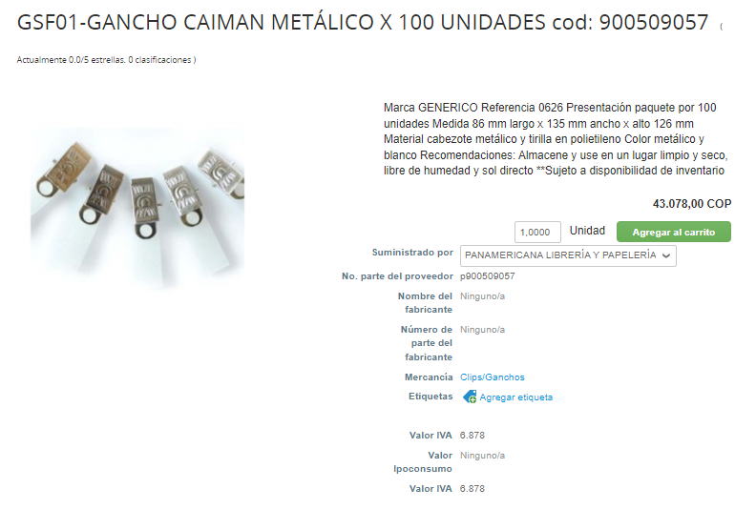 | GANCHO CAIMAN METÁLICO X 100 UNIDADES | 15 | UNIDAD
12 | 8490767 | 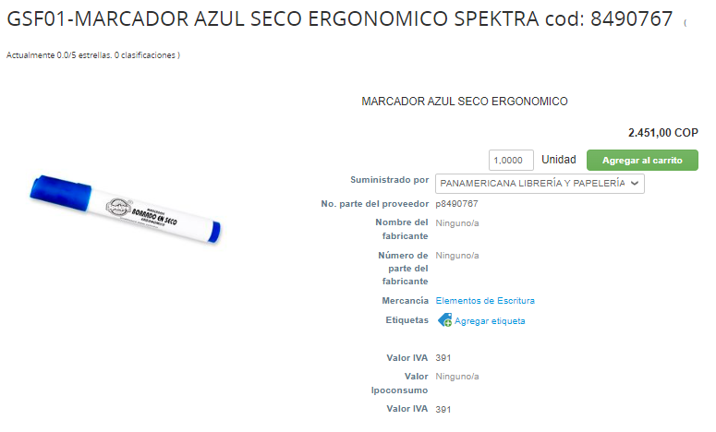 | MARCADORES BORRABLE COLOR AZUL | 36 | UNIDAD
13 | 8490690 | 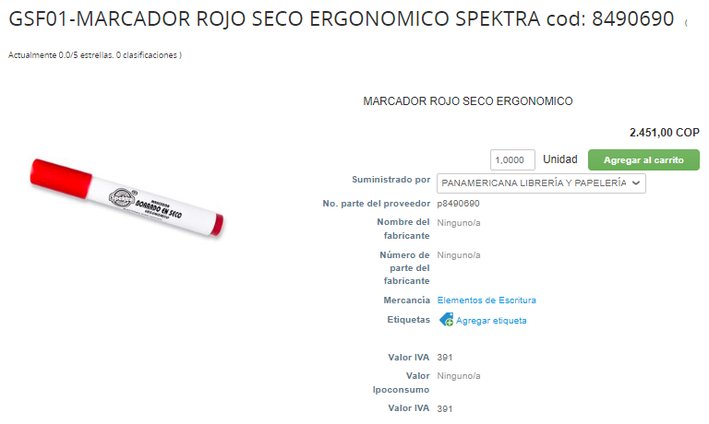 | MARCADORES BORRABLE COLOR ROJO | 36 | UNIDAD
14 | 8490695 | 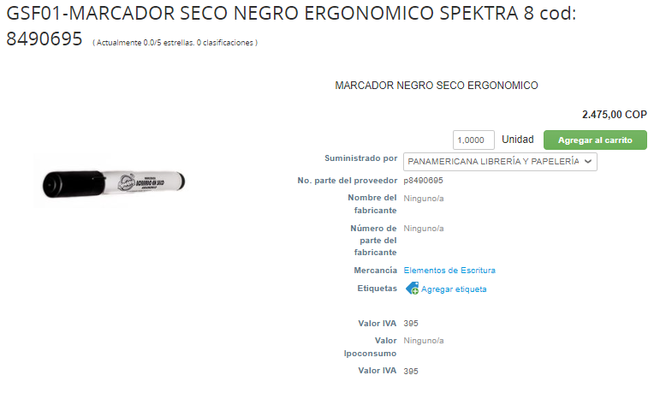 | MARCADORES BORRABLE NEGRO | 25 | UNIDAD
15 | 8490875 | 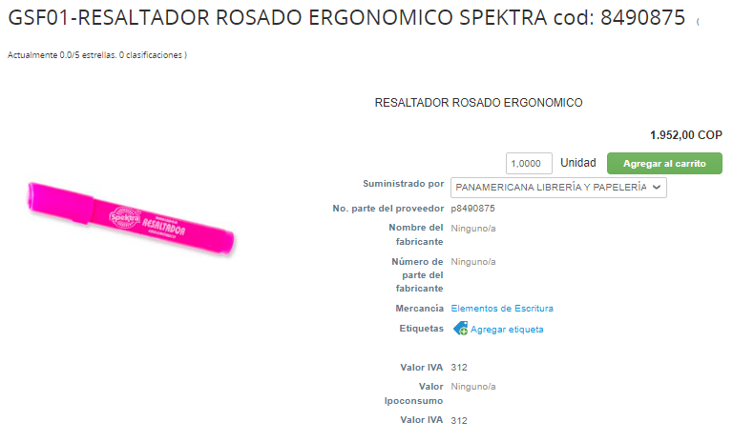 | RESALTADOR ROSADO | 12 | UNIDAD
16 | 8490874 | 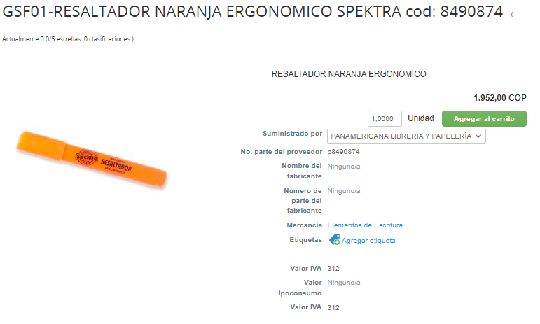 | RESALTADOR NARANJA | 12 | UNIDAD
17 | 8022487 | 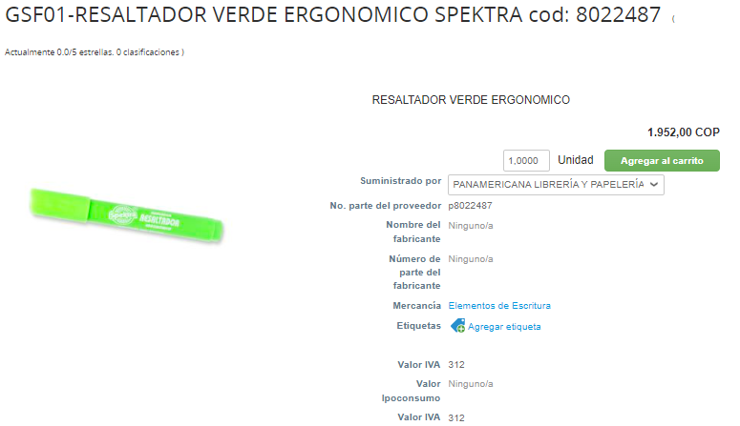 | RESALTADOR VERDE | 12 | UNIDAD
18 | 8022486 | 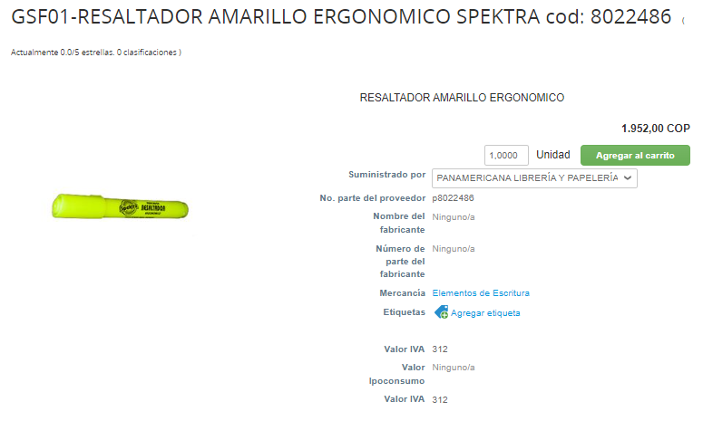 | RESALTADOR AMARILLO | 12 | UNIDAD
19 | 900520099 | 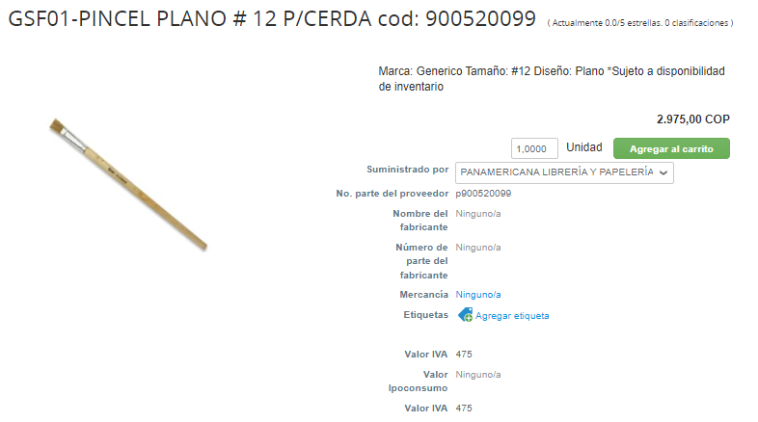 | PINCEL DE CERDA PLANO No 12 | 164 | UNIDAD
20 | 900504338 | 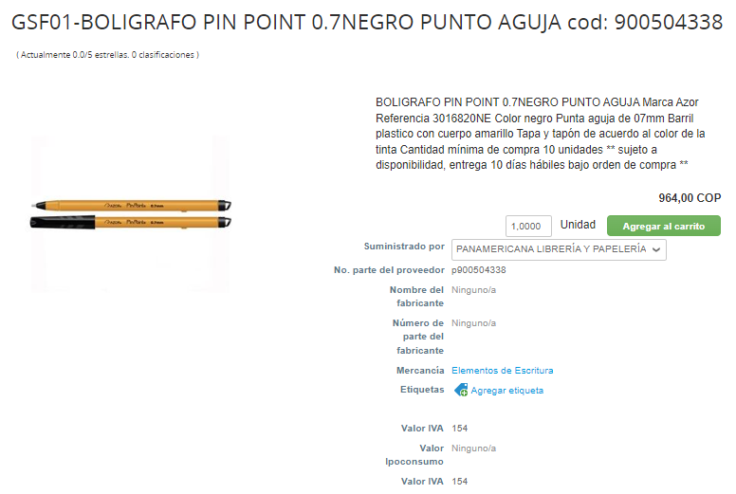 | BOLIGRAFO NEGRO PUNTA 0,7 | 758 | UNIDAD
21 | 900521082 | 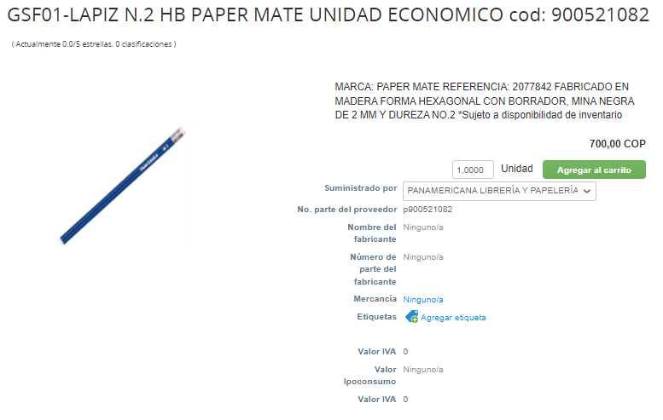 | LAPIZ NEGRO No2 | 314 | UNIDAD
22 | 8491111 | 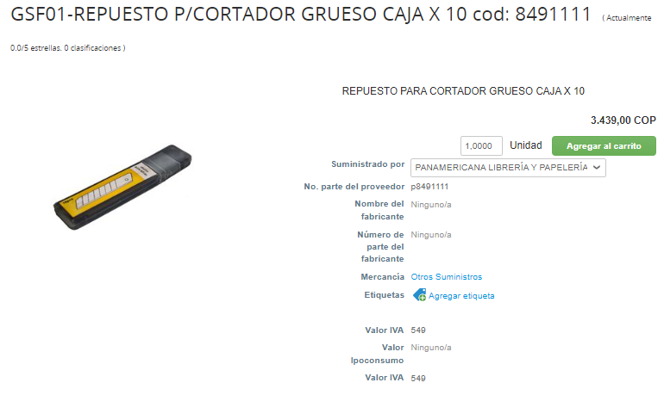 | REPUESTO CORTADOR GRUESO CAJA X 10 | 10 | UNIDAD
23 | 8490707 | 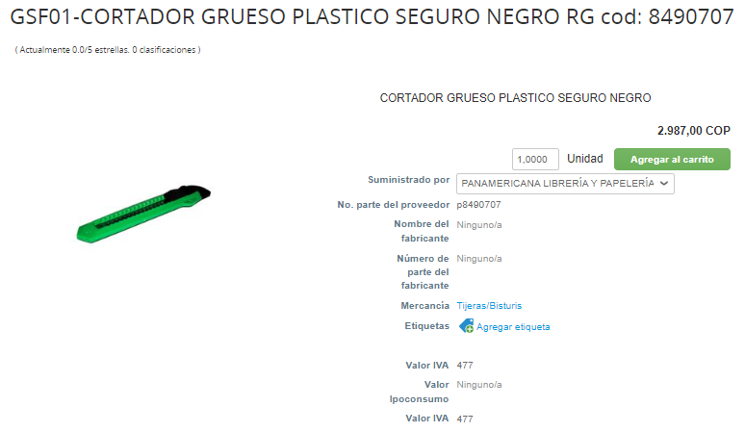 | CORTADOR GRUESO | 10 | UNIDAD
24 | 8490894 | 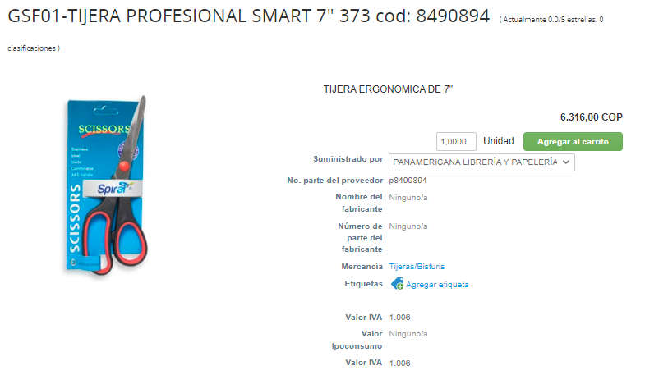 | TIJERAS 7" | 2 | UNIDAD
25 | 900509256 | 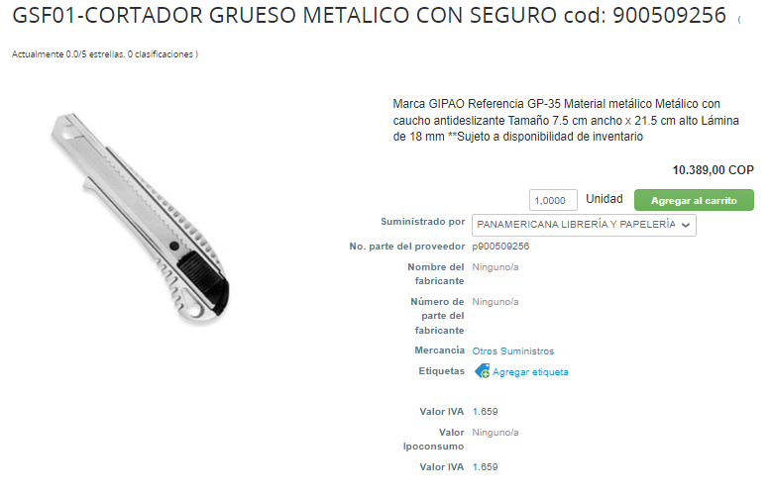 | BISTURI METALICO INDUSTRIAL (RADAR) | 2 | UNIDAD
26 | 900520545 | 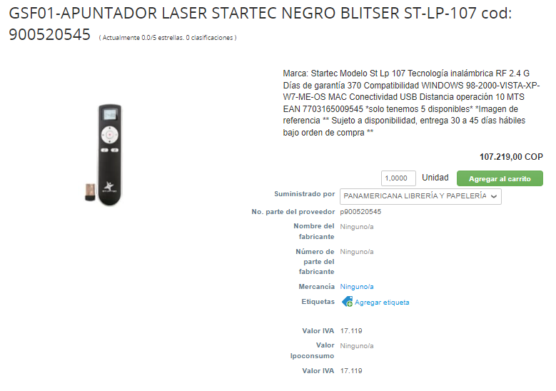 | APUNTADOR LASER INALAMBRICA | 2 | UNIDAD
27 | 8345713 | 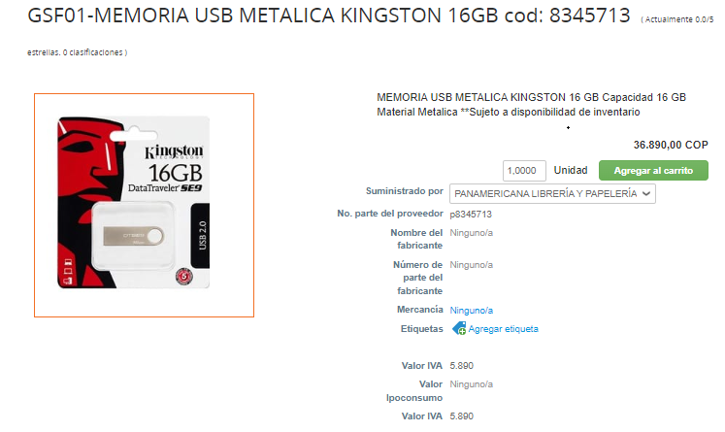 | UBS METALICA 16GB (GRUTE) | 2 | UNIDAD
28 | 8502162 | 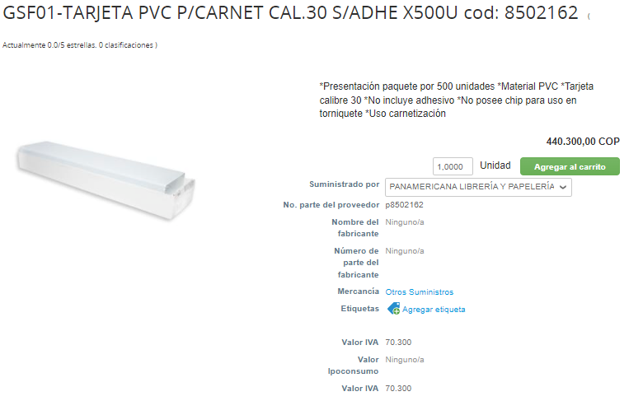 | TARJETA PVC CARNET CAL.30 X500U | 5 | UNIDAD
29 | 900505558 | 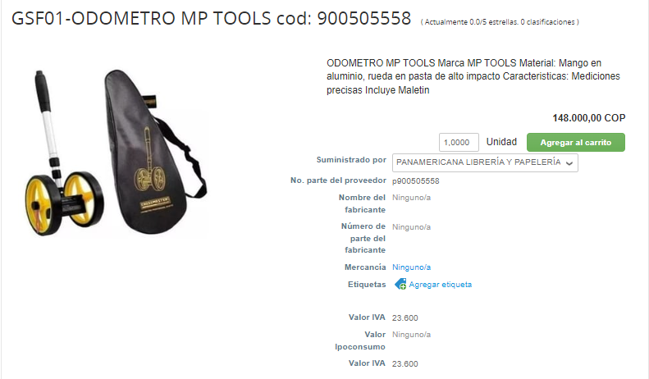 | ODOMETRO MEDIDOR DE DISTANCIA DOBLE RUEDA (GRUCO) | 1 | UNIDAD

ELEMENTOS QUE NO SE COMPRAN POR QUE SOBREPASAN EL PRESUPUESTO Y NO CUMPLEN LAS CARACTERISTICAS

ITEM | CODIGO TIENDA VIRTUAL | DISPONIBILIDAD DE ENTREGA | DESCRIPCIÓN BIEN | CANTIDAD | UNIDAD DE MEDIDA
1 | 3a52e4x0r5353411 | 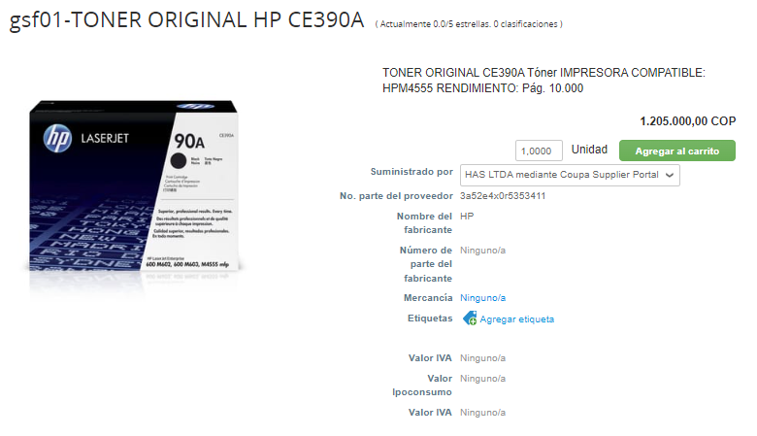 | CARTUCHO TONER 90A CE390A NEGRO IMPRESORA M602 (GRUCO) | 0 | UNIDAD
2 | ipnnup4iv098r41a | 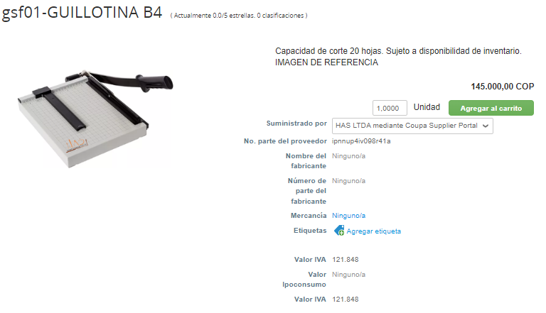 | GUILLOTINA | 1 | UNIDAD
3 | 900507444 | 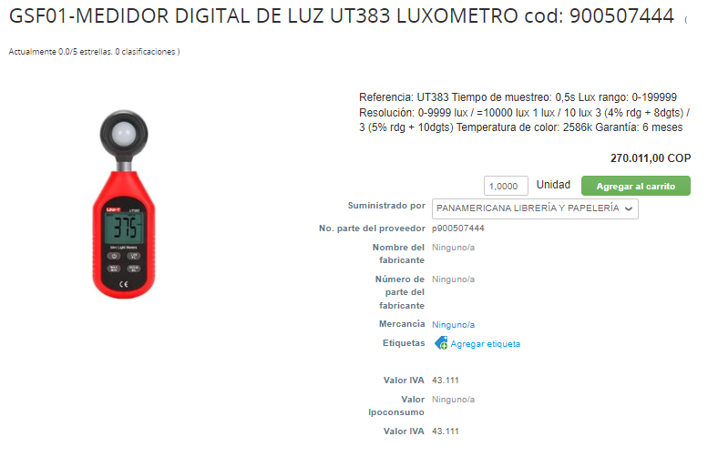 | LUXOMETROS | 0 | UNIDAD

